商标吊牌订购
JUST JEANS辅料订购单

订购公司 | 绮丽集团有限责任公司 |  | 地址 | 山东省青岛市市南区南京路2号绮丽大厦2901
开票公司 | 山东京呈服装有限公司 |  | 送货地址 | 山东省日照市东港区旭阳路中国日照温州城山东京都呈龙服装有限公司（旭阳路东100米）袁蒙(15315993970)
JUST JEANS -TOP/DRESS/BOTTOM
图片描述
 |  |  | 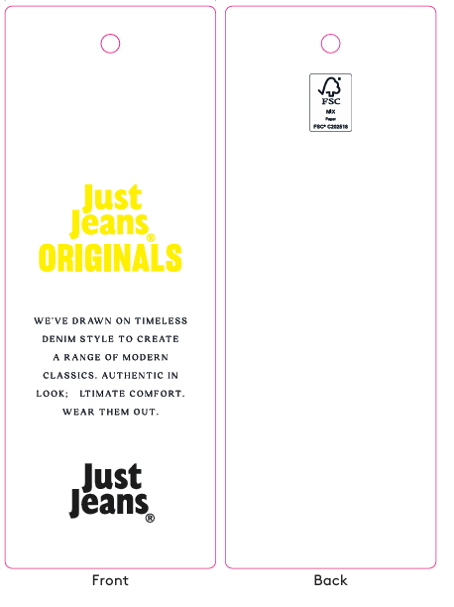 | 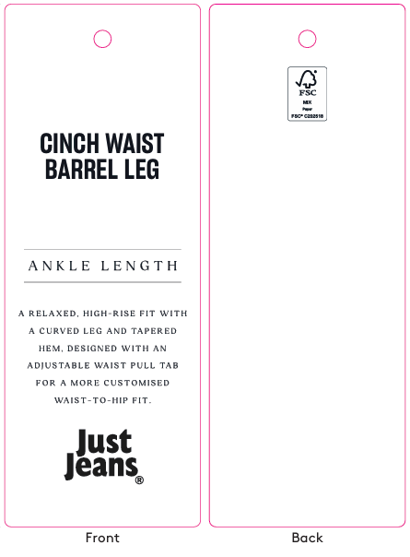 | / | / | 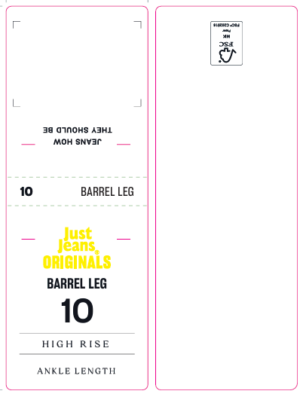 |  |  |  |  |  |  |  |  |  |  |  | 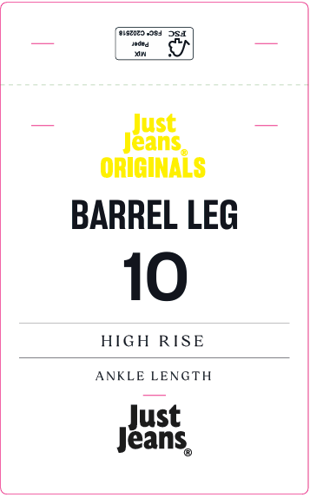
编号 |  |  | JJW-OR-IT-001Origi nals_Innovation Ti cket-STANDARD | JJW-OR-STOriginals _Product Swing Ticket | JJW-ST-001绳子 | JJW-CS-002串绳手工 费2片 | JJW-OR-WTOriginals _Waist Tag |  |  |  |  |  |  |  |  |  |  |  | JJW-OR-PTOriginals _Back Pocket Tag
规格 |  |  | 45mm X 120mm | 45mm X 120mm | 37cm | / | 40mm X 108mm |  |  |  |  |  |  |  |  |  |  |  | 75mm X 120mm
款号 | 颜色 | PO数/件 |  |  |  |  | 6# | 8# | 9# | 10# | 11# | 12# | 14# | 16# | 18# | 20# | 22# | 24# | 6# | 8# | 9# | 10# | 11# | 12# | 14# | 16# | 18# | 20# | 22# | 24#
039676&140717 | WASHED BLACK&MINERAL BLUE | 3010 | 3200 | 3200 | 3200 | 3200 | 180 | 310 | 190 | 410 | 220 | 530 | 470 | 210 | 350 | 190 | 100 | 50 | 180 | 310 | 190 | 410 | 220 | 530 | 470 | 210 | 350 | 190 | 100 | 50

合计

